SEカリキュラム１章
●SEカリキュラム１章の進め方

それぞれのフォーマットを作成しているので適宜使用してください。
ER図に関してはdrowioというWebアプリを使用すると簡単に書くことができます。
ER図はフォーマットがないので見本を参考にして作ってください。
これらの資料は会社ごとに千差万別でいろいろな書き方があるのでこれは一つの参考としてください。
ただ、基本的に誰でも参照できるようにExcelやWordで作られることが多いです。

フォーマットだけだとわかりにくいため、入力する参考を作成しています。
これは架空のFreeks Tweetという社内アプリを作るならということで作成しています。
一部分（ログイン画面のみ）を作成しましたが、参考にしていただけたらと思います。

課題は３画面あるので頑張って作成してください！！

Freeks Tweet

画面遷移図
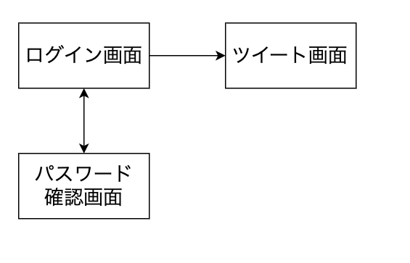

社内でのコミュニケーションを円滑にするためにツイートできる社内アプリツール

画面提議書フォーマット
共通情報 |  |  |  | プロジェクト名 | SE1章チェックテスト |  |  | 作成者 |  | 石賀成人
 |  |  |  | システム名 | Freeks |  |  | 作成日付 |  | 2022-05-07
 |  |  |  | 工程名 | 外部設計 |  |  | バージョン |  | 1
 |  |  |  | ドキュメントID | F001 |  |  | 更新者
 |  |  |  | ドキュメント名 | Freeks ログインページ 画面定義書 |  |  | 更新日付
書誌情報 |  |  |  | ID | F001-1
 |  |  |  | 名称 | Freeks ログインページ
 |  |  |  | 概要 | Freeks にログインするためのページ

レイアウト図

ヘッダー

ロゴ

企業コード
①

メールアドレス

パスワード

②
パスワード再設定
③
ログイン

フッター

使用する部品
ヘッダー・フッターは何も表示しない
識別ID |  |  | ラベル |  |  | 画面部品の種類 | 表示範囲 |  | 画面部品の説明
① | - | 1 | ロゴ |  |  | 画像 |  |  | ロゴ画像
 | - | 2 | 企業コード入力 |  |  | テキストボックス |  |  | 企業コードの入力するための場所
 | - | 3 | ID（メールアドレス）入力 |  |  | テキストボックス |  |  | ID（メールアドレス）を入力するための場所
 | - | 4 | パスワード |  |  | パスワード |  |  | パスワードを入力するための場所
② | - | 1 | パスワード再設定 |  |  | リンク |  |  | パスワードを忘れた人が確かめるリンク
③ | - | 1 | ログイン |  |  | ボタン |  |  | ログイン処理を行うボタン
 | -
 | -
 | -

操作手順
企業コード、ＩＤ、パスワードを入力後、ログインボタンを押してログインする。
パスワードを忘れた場合は、②からパスワード確認ページに遷移する。

画面提議書（見本）
共通情報 |  |  |  | プロジェクト名 | 社内コミュニケーション促進ツール作成 |  |  | 作成者 |  | Freeks 太郎
 |  |  |  | システム名 | Freeks Tweet |  |  | 作成日付 |  | 2022-02-14
 |  |  |  | 工程名 | 外部設計 |  |  | バージョン |  | 1.0
 |  |  |  | ドキュメントID | T001 |  |  | 更新者
 |  |  |  | ドキュメント名 | Freeks Tweet 画面提議書 |  |  | 更新日付
書誌情報 |  |  |  | ID | T001-1
 |  |  |  | 名称 | Freeks Tweet ログイン画面
 |  |  |  | 概要 | Freeks Tweetにログインするための画面設計書

レイアウト図
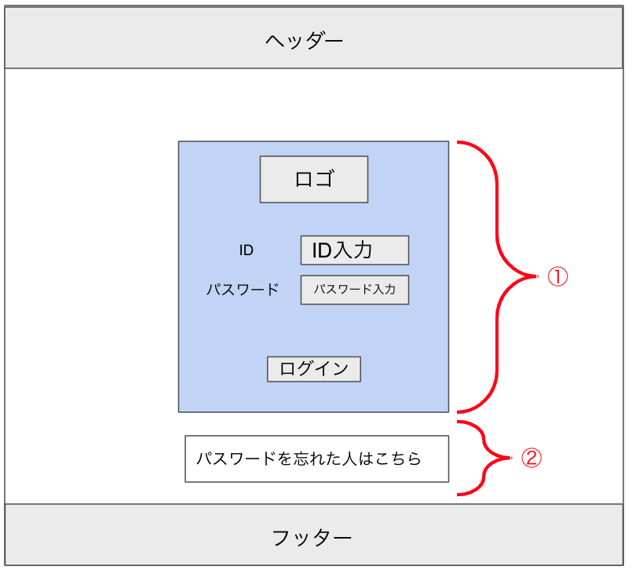

使用する部品
ヘッダー・フッターは全画面共通で使用
識別ID |  |  | ラベル |  |  | 画面部品の種類 | 表示範囲 |  | 画面部品の説明
① | - | 1 | パスワード部分 |  |  | カード |  |  | ログイン周りを１つのカードでまとめる
 | - | 2 | ロゴ |  |  | 画像 |  |  | ロゴ画像
 | - | 3 | ID入力 |  |  | テキストボックス |  |  | IDの入力するための場所
 | - | 4 | パスワード入力 |  |  | パスワード |  |  | パスワードを入力するための場所
 | - | 5 | ログイン |  |  | ボタン |  |  | ログイン処理を行うボタン
② | - | 1 | パスワードを忘れた人 |  |  | リンク |  |  | パスワードを忘れた人が確かめるためのリンク
 | -
 | -
 | -
 |  |  | ※ヘッダー/フッターは、共通部品として別紙で説明
操作手順
ID、パスワードを入力後、ログインボタンを押下しログインする。
パスワードを忘れた場合は、②からパスワード確認ページに遷移し確かめることができる。

詳細設計書フォーマット
共通情報 |  |  | プロジェクト名 |  | SE1章チェックテスト |  |  |  | 作成者 | 石賀成人
 |  |  | システム名 |  | Freeks |  |  |  | 作成日付 | 2022-05-07
 |  |  | 工程名 |  | 外部設計 |  |  |  | バージョン | 1.0
 |  |  | ドキュメントID |  | F001 |  |  |  | 更新者
 |  |  | ドキュメント名 |  | Freeks ログインページ フローチャート |  |  |  | 更新日付
書誌情報 |  |  | ID |  | F001-1
 |  |  | 名称 |  | Freeks ログインページ
 |  |  | 概要 |  | Freeks にログインするためのページ

フローチャート
ログイン画面ボタンを押下開始

ＮＯ

バリデーションチェック

YES

バリデーションエラーメッセージを出し終了

企業ID,ID、パスワードをDBと照合

ＮＯ

YES

エラーメッセージを出力し終了

ページを遷移して終了

詳細

 | URL
 | ログインページ |  |  |  |  | https://letsengineer.jp/login
 | パスワード確認ページリンク |  |  |  |  | https://letsengineer.jp/password/reset

 | バリデーション
 | 番号 | 項目 |  | バリデーション |  |  | データベース | カラム名 |  |  | 備考
 | 1 | 企業ID |  | 半角数字、５文字 |  |  | ユーザー | corp_id
 | 2 | ID |  | 半角英数字 （） |  |  | ユーザー | login_id
 | 3 | パスワード |  | 半角英数字 メールアドレス |  |  | ユーザー | password
 | 4 |  |  | 10文字以上20文字以内 |  |  | ユーザー | password
 |  |  |  | 半角大・小文字、記号１文字ずつ |  |  | ユーザー | password

 | エラーメッセージ
 | 1 | company codeは必ず指定してください。
 | 2 | ログイン情報に誤りがあります
 | 3 | パスワードは必ず指定してください
 | 4
 | 5

 | ロゴ画像
 | Let's Engineer ロゴ |  |  |  |  | /app/img/freeks.png

詳細設計書（見本）
共通情報 |  |  | プロジェクト名 |  | 社内コミュニケーション促進ツール作成 |  |  |  | 作成者 | Freeks 太郎
 |  |  | システム名 |  | Freeks Tweet |  |  |  | 作成日付 | 2022-02-14
 |  |  | 工程名 |  | 外部設計 |  |  |  | バージョン | 1.0
 |  |  | ドキュメントID |  | TA001 |  |  |  | 更新者
 |  |  | ドキュメント名 |  | Freeks Tweet テーブル提議書 |  |  |  | 更新日付
書誌情報 |  |  | ID |  | TA001−1
 |  |  | 名称 |  | 詳細設計書 ログイン画面
 |  |  | 概要 |  | ログイン画面に関する詳細について

フローチャート

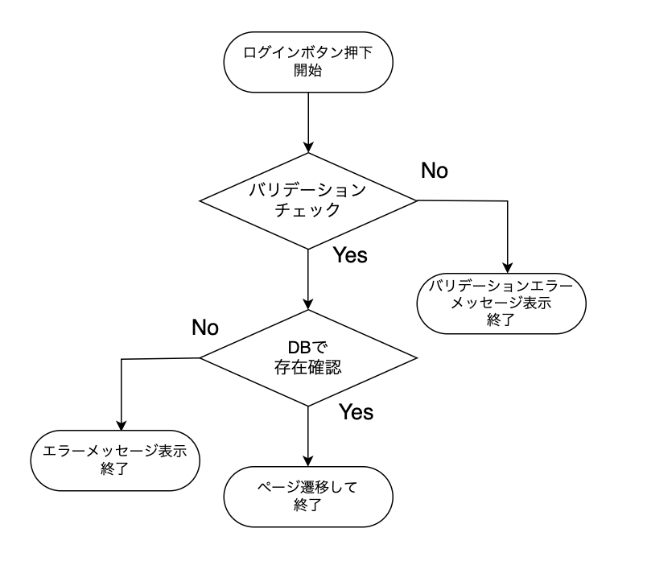

詳細

 | URL
 | ログインページ |  |  |  |  | /app/user/login
 | パスワード確認ページリンク |  |  |  |  | /app/user/confirmpassword

 | バリデーション
 | 番号 | 項目 |  | バリデーション |  |  | データベース | カラム名 |  |  | 備考
 | 1 | ID |  | 半角英数字 + $%&._- |  |  | m_users | id
 | 2 |  |  | 8文字以上 |  |  | m_users | id
 | 3 | パスワード |  | 半角英数字 + $%&._- |  |  | m_users | password
 | 4 |  |  | 10文字以上20文字以内 |  |  | m_users | password
 | 5 |  |  | 半角大・小文字、記号１文字ずつ |  |  | m_users | password

 | エラーメッセージ
 | 1 | IDは 半角英数字 + $%&._- の文字で入力してください
 | 2 | IDは8文字以上で入力してください
 | 3 | パスワードは 半角英数字 + $%&._- で入力してください
 | 4 | パスワードは10文字以上20文字以内で入力してください
 | 5 | パウワードは半角大・小文字、記号１文字ずつ入力する必要があります
 |  | 入力されたIDまたはパスワードは登録されていません

 | ロゴ画像
 | Freeks Tweet ロゴ |  |  |  |  | /app/img/freeks_tweet.png

ER図（見本）
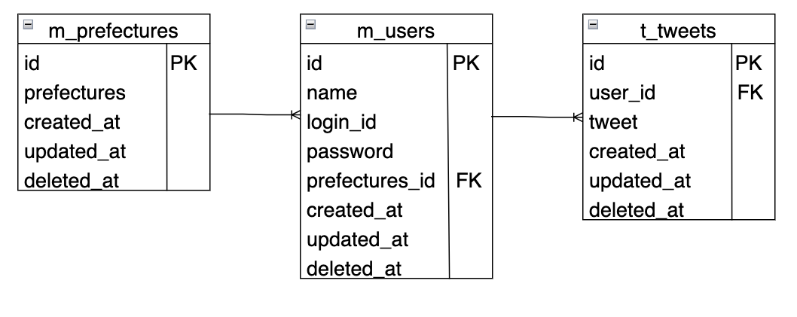
ER図の例

